Sheet5
福海创公司岗位定制化办公家具请购技术参数说明表
序号 | 备注 | 名称 | 型 号 | 规 格 （W宽×D深×H高） | 单位 | 预估数量 | 控制含税单价 (元) | 控制含税总价 (元) | 材 质 说 明 | 编号
1 | 资料柜 | 铁柜 | 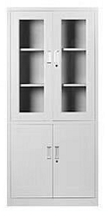 | 850*400*1800 | 组 | 67 |  |  | 基材:选用优质冷轧钢钢板，表面颜色为灰白色. 表层:采用静电粉沫喷塑,无有机溶液,无污染. 附件:扣手采用高级ABS树指材料,坚固,耐磨,不退色，铁皮厚度为国标0.8厘。
2 | 资料柜 | 档案柜 | 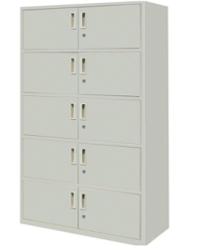 | 860*400D*1960H | 组 | 21 |  |  | 基材:采用一级冷轧钢板，激光切割无毛刺。一体折弯工艺，增加柜体刚性，不易变形.环保绿色喷粉经过特殊生产处理，附着力强，不易脱落，耐潮耐酸碱、腐蚀,厚度0.8厘。 配件:优质五金配件。
3 | 资料柜 | 钢柜 | 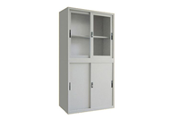 | 860*400D*1960H | 座 | 19 |  |  | 基材:采用一级冷轧钢板，激光切割无毛刺。一体折弯工艺，增加柜体刚性，不易变形.环保绿色喷粉经过特殊生产处理，附着力强，不易脱落，耐潮耐酸碱、腐蚀,厚度0.8厘。 配件:优质五金配件。
4 | 工具柜 | 货架 |  | 1200*500*2000 | 座 | 6 |  |  | 采用一级冷轧钢板，激光切割无毛刺。一体折弯工艺，增加柜体刚性，不易变形.环保绿色喷粉经过特殊生产处理，附着力强，不易脱落，耐潮耐酸碱、腐蚀。立柱80*40*1.0mm，横梁60*40*1.0mm，颜色：交通白 横板的厚度为0.5mm，单层承重为200KG。
5 | 工具柜 | 矮柜（对开门） | 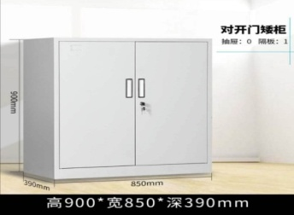 | 850*390D*900H | 个 | 22 |  |  | 基材:采用一级冷轧钢板，激光切割无毛刺。一体折弯工艺，增加柜体刚性，不易变形.环保绿色喷粉经过特殊生产处理，附着力强，不易脱落，耐潮耐酸碱、腐蚀,厚度0.8厘。 配件:优质五金配件。
6 | 椅子 | 办公椅 |  | 行业标准 | 张 | 80 |  |  | 优质黑色网布椅面，优质高密度海绵内材，优质烤漆金属脚架尼龙五星脚+普通尼龙黑色轮，优质五金配件。
7 | 椅子 | 办公椅 | 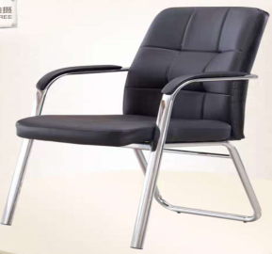 | 行业标准 | 张 | 40 |  |  | 1.全覆盖西皮外垫，内为全新高密度海绵，环保PU面料。 2.防滑安全脚垫采用专用PU脚垫接触面为PU材质。 3.受力强符合国家标准。 4.钢管厚度1.6mm。
8 | 椅子 | 会议椅 |  | 行业标准 | 张 | 54 |  |  | 面材：采用台湾“颐达”优质阻燃网布面料，耐磨、柔软且富有韧性，透气性强，厚度适中。 海绵：采用进口成型发泡海绵，密度高，弹性优异，阻燃及防污性好，一次性PU成型。 脚架：采用优质烤漆金属脚，强度高，稳定性好。
9 | 椅子 | 办公椅 | 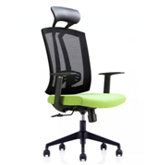 | 行业标准 | 张 | 112 |  |  | 面材：坐垫采用进口优质牛皮面料，耐磨、柔软且富有韧性，透气性强，厚度适中。 海绵：采用进口成型发泡海绵，密度高，弹性优异，阻燃及防污性好，一次性PU成型。 气压棒：密封性好，伸缩速度快抗拉强度好，可承受250kg压力升降25万次无损。 五星脚：采用优质烤漆金属尼龙五星脚+普通尼龙黑色轮，强度高，耐磨性好，滚动灵活。受力强符合国家标准。
10 | 椅子 | 折叠椅子 | 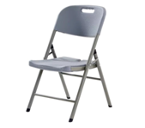 | 行业标准 | 张 | 50 |  |  | 面料材：高密度聚乙烯（HEPE）无毒 无异味 绿色环保；耐热、耐磨、防腐蚀 高刚性、高韧性； 支架：复合钢管+环保喷塑;加厚型可承受700斤；靠背也需要加厚型。
11 | 桌子 | 会议桌 |  | 4200*1500*750 | 张 | 3 |  |  | 采用板厚为48MM防火板，E1级大亚牌环保MFC板，绿色环保，甲醛含量≤1.0mg/L，密度≥760kg/m3；吸水膨胀率≤8.1%；。同色AAA级PVC封边,经过防虫、防腐等处理，各项技术指标均应达到国际标准，甲醛、苯释放量低于国家标准； 配件:优质五金配件。
12 | 桌子 | 办公桌 |  | 1200*600D*750H | 张 | 2 |  |  | 基材:采用优质标准板基材,经过防虫、防腐等处理，各项技术指标均应达到国际标准，甲醛、苯释放量低于国家标准； 面材：采用板厚为25MM防火板，E1级环保标准，所有板材均经防虫防腐化处理，表面握钉力及静曲强度均达到国际标准,木材干燥更低于9%的含水率。同色AAA级PVC封边 配件:优质五金配件。
13 | 桌子 | 会客桌 | 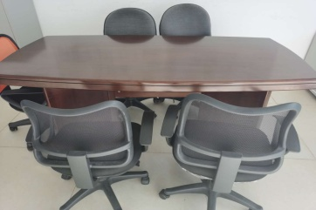 | 2400*1200*750 | 张 | 2 |  |  | 采用板厚为36MM防火板，E1级大亚牌环保MFC板，绿色环保，甲醛含量≤1.0mg/L，密度≥760kg/m3；吸水膨胀率≤8.1%；。同色AAA级PVC封边,经过防虫、防腐等处理，各项技术指标均应达到国际标准，甲醛、苯释放量低于国家标准； 配件:优质五金配件。
14 | 桌子 | 条形桌 | 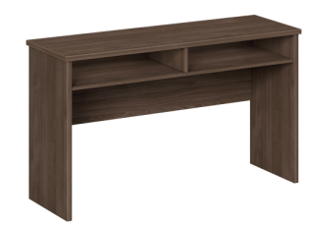 | 1200*400*750 | 张 | 5 |  |  | 采用板厚为25MM防火板，E1级大亚牌环保MFC板，绿色环保，甲醛含量≤1.0mg/L，密度≥760kg/m3；吸水膨胀率≤8.1%；。同色AAA级PVC封边,经过防虫、防腐等处理，各项技术指标均应达到国际标准，甲醛、苯释放量低于国家标准； 配件:优质五金配件。
15 | 桌子 | 条形桌 |  | 1800W*400D*750H | 张 | 3 |  |  | 采用板厚为25MM防火板，E1级大亚牌环保MFC板，绿色环保，甲醛含量≤1.0mg/L，密度≥760kg/m3；吸水膨胀率≤8.1%；。同色AAA级PVC封边,经过防虫、防腐等处理，各项技术指标均应达到国际标准，甲醛、苯释放量低于国家标准； 配件:优质五金配件。
16 | 桌子 | 会议桌 |  | 3000*1400*750 | 张 | 2 |  |  | 采用板厚为25MM防火板，E1级大亚牌环保MFC板，绿色环保，甲醛含量≤1.0mg/L，密度≥760kg/m3；吸水膨胀率≤8.1%；。同色AAA级PVC封边,经过防虫、防腐等处理，各项技术指标均应达到国际标准，甲醛、苯释放量低于国家标准； 配件:优质五金配件。
17 | 桌子 | 屏风 | 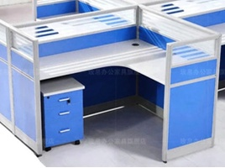 | 1400*1400*1100H | 位 | 60 |  |  | 基材:采用优质标准板基材,经过防虫、防腐等处理，各项技术指标均应达到国际标准，甲醛、苯释放量低于国家标准；屏风：优质氧化铝合金材质框架，优质防火板面加玻璃。 面材：采用板厚为25MM防火板，E1级环保标准，所有板材均经防虫防腐化处理，表面握钉力及静曲强度均达到国际标准,木材干燥更低于9%的含水率。同色AAA级PVC封边 配件:优质五金配件。
18 | 12格 | 安全帽架 | 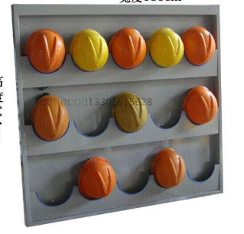 | 3行*4列宽度105C* 高度114CM | 个 | 22 |  |  | 壁挂式 颜色：灰白色 深度：常规6CM 材质要求：材质为1.2mm厚的镀锌钢板，并喷塑。其他要求：安全帽架安装在墙上（包安装），需配套相应螺栓。
19 | 6格 | 安全帽架 |  | 3行*2列宽度57C* 高度114CM | 个 | 17 |  |  | 壁挂式 颜色：灰白色 深度：常规6CM 材质要求：材质为1.2mm厚的镀锌钢板，并喷塑。其他要求：安全帽架安装在墙上（包安装），需配套相应螺栓。

